גיליון1
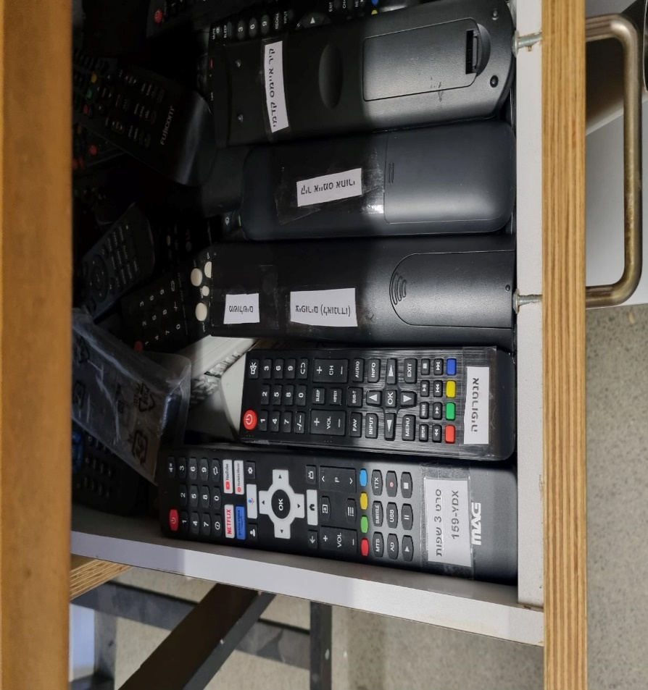
שם המוצג | שם המחשב | Anydesk ID | מתכנת / מפתח | סוג מסך | שונות
לחץ אויר (מסך ימין) | mada-energy-1 | 1524007227 | ראם | 24"
כוח סוס | mada-energy-2 | 1448531824 | דולב | 24"
טיל מימן | mada-energy-3 | 1283520371 | דולב | 24"
הידעת (מסך שמאל) | mada-energy-4 | 1649018376 | מתן | מסך מגע | מקשים שליטה על המסך נעולים, שחרור לחיצת כפתור אחורי למטה 10 שניות מצד ימין של המסך
הידעת (מסך ימין) | mada-energy-5 | 1288994827 | מתן | מסך מגע | מקשים שליטה על המסך נעולים, שחרור לחיצת כפתור אחורי למטה 10 שניות מצד ימין של המסך
לחץ אויר (מסך שמאל) | mada-energy-6 | 1337960165 | עדו | 24"
טבעת קופצת | mada-energy-7 | 824770786 | ראם | 24"
אנטרופיה | נגן כרטיס SD |  |  | 32" | מקשים נעולים, קוד נעילה 0000 , דרך תפריט MENU בשלט MAG נמצא בחדר של דימה במגירה עליונה חומה בצד שמאל מתחת לשולחן
סרט 3 שפות | נגן כרטיס SD |  |  | 55" | במקרה הצורך שליטה בעזרת שלט MAG מדגם YDX-159 נמצא בחדר של דימה במגירה עליונה חומה בצד שמאל מתחת לשולחן
להדליק אש | רספברי פיי 3 | 1870010755

